关系图
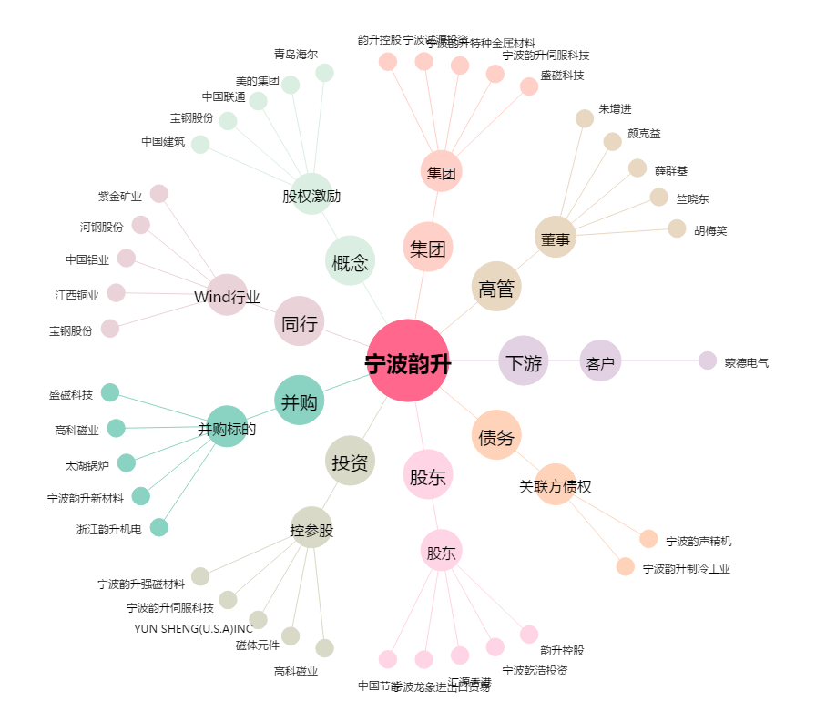
宁波韵升[600366.SH] - 关系概览图

